Tabla 1
 |  |  |  |  |  |  |  | Índice

Literales y calles según la frecuencia de los literales. 2022

Frecuencia de los literales | Recuentos |  | Recuentos acumulados |  | Recuentos acum. inverso |  | Porcentajes |  | % acumulados |  | % acumulados inverso
 | Nº literales | Nº calles | Nº literales | Nº calles | Nº literales | Nº calles | % literales | % calles | % literales | % calles | % literales | % calles
TOTAL | 22,435 | 48,622 |  |  |  |  | 100.0 | 100.0

1 | 16,784 | 16,784 | 16,784 | 16,784 | 22,435 | 48,622 | 74.81 | 34.52 | 74.81 | 34.52 | 100.00 | 100.00
2 | 2,457 | 4,914 | 19,241 | 21,698 | 5,651 | 31,838 | 10.95 | 10.11 | 85.76 | 44.63 | 25.19 | 65.48
3 | 929 | 2,787 | 20,170 | 24,485 | 3,194 | 26,924 | 4.14 | 5.73 | 89.90 | 50.36 | 14.24 | 55.37
4 | 552 | 2,208 | 20,722 | 26,693 | 2,265 | 24,137 | 2.46 | 4.54 | 92.36 | 54.90 | 10.10 | 49.64
5 | 321 | 1,605 | 21,043 | 28,298 | 1,713 | 21,929 | 1.43 | 3.30 | 93.80 | 58.20 | 7.64 | 45.10
6 | 240 | 1,440 | 21,283 | 29,738 | 1,392 | 20,324 | 1.07 | 2.96 | 94.87 | 61.16 | 6.20 | 41.80
7 | 176 | 1,232 | 21,459 | 30,970 | 1,152 | 18,884 | 0.78 | 2.53 | 95.65 | 63.70 | 5.13 | 38.84
8 | 125 | 1,000 | 21,584 | 31,970 | 976 | 17,652 | 0.56 | 2.06 | 96.21 | 65.75 | 4.35 | 36.30
9 | 108 | 972 | 21,692 | 32,942 | 851 | 16,652 | 0.48 | 2.00 | 96.69 | 67.75 | 3.79 | 34.25
10 | 90 | 900 | 21,782 | 33,842 | 743 | 15,680 | 0.40 | 1.85 | 97.09 | 69.60 | 3.31 | 32.25
11 | 58 | 638 | 21,840 | 34,480 | 653 | 14,780 | 0.26 | 1.31 | 97.35 | 70.91 | 2.91 | 30.40
12 | 60 | 720 | 21,900 | 35,200 | 595 | 14,142 | 0.27 | 1.48 | 97.62 | 72.40 | 2.65 | 29.09
13 | 42 | 546 | 21,942 | 35,746 | 535 | 13,422 | 0.19 | 1.12 | 97.80 | 73.52 | 2.38 | 27.60
14 | 44 | 616 | 21,986 | 36,362 | 493 | 12,876 | 0.20 | 1.27 | 98.00 | 74.79 | 2.20 | 26.48
15 | 41 | 615 | 22,027 | 36,977 | 449 | 12,260 | 0.18 | 1.26 | 98.18 | 76.05 | 2.00 | 25.21
16 | 36 | 576 | 22,063 | 37,553 | 408 | 11,645 | 0.16 | 1.18 | 98.34 | 77.23 | 1.82 | 23.95
17 | 30 | 510 | 22,093 | 38,063 | 372 | 11,069 | 0.13 | 1.05 | 98.48 | 78.28 | 1.66 | 22.77
18 | 24 | 432 | 22,117 | 38,495 | 342 | 10,559 | 0.11 | 0.89 | 98.58 | 79.17 | 1.52 | 21.72
19 | 33 | 627 | 22,150 | 39,122 | 318 | 10,127 | 0.15 | 1.29 | 98.73 | 80.46 | 1.42 | 20.83
20 | 24 | 480 | 22,174 | 39,602 | 285 | 9,500 | 0.11 | 0.99 | 98.84 | 81.45 | 1.27 | 19.54
21 | 27 | 567 | 22,201 | 40,169 | 261 | 9,020 | 0.12 | 1.17 | 98.96 | 82.61 | 1.16 | 18.55
22 | 16 | 352 | 22,217 | 40,521 | 234 | 8,453 | 0.07 | 0.72 | 99.03 | 83.34 | 1.04 | 17.39
23 | 16 | 368 | 22,233 | 40,889 | 218 | 8,101 | 0.07 | 0.76 | 99.10 | 84.10 | 0.97 | 16.66
24 | 14 | 336 | 22,247 | 41,225 | 202 | 7,733 | 0.06 | 0.69 | 99.16 | 84.79 | 0.90 | 15.90
25 | 19 | 475 | 22,266 | 41,700 | 188 | 7,397 | 0.08 | 0.98 | 99.25 | 85.76 | 0.84 | 15.21
26 | 18 | 468 | 22,284 | 42,168 | 169 | 6,922 | 0.08 | 0.96 | 99.33 | 86.73 | 0.75 | 14.24
27 | 15 | 405 | 22,299 | 42,573 | 151 | 6,454 | 0.07 | 0.83 | 99.39 | 87.56 | 0.67 | 13.27
28 | 10 | 280 | 22,309 | 42,853 | 136 | 6,049 | 0.04 | 0.58 | 99.44 | 88.14 | 0.61 | 12.44
29 | 17 | 493 | 22,326 | 43,346 | 126 | 5,769 | 0.08 | 1.01 | 99.51 | 89.15 | 0.56 | 11.86
30 | 9 | 270 | 22,335 | 43,616 | 109 | 5,276 | 0.04 | 0.56 | 99.55 | 89.70 | 0.49 | 10.85
31 | 3 | 93 | 22,338 | 43,709 | 100 | 5,006 | 0.01 | 0.19 | 99.57 | 89.90 | 0.45 | 10.30
32 | 4 | 128 | 22,342 | 43,837 | 97 | 4,913 | 0.02 | 0.26 | 99.59 | 90.16 | 0.43 | 10.10
33 | 3 | 99 | 22,345 | 43,936 | 93 | 4,785 | 0.01 | 0.20 | 99.60 | 90.36 | 0.41 | 9.84
34 | 5 | 170 | 22,350 | 44,106 | 90 | 4,686 | 0.02 | 0.35 | 99.62 | 90.71 | 0.40 | 9.64
35 | 4 | 140 | 22,354 | 44,246 | 85 | 4,516 | 0.02 | 0.29 | 99.64 | 91.00 | 0.38 | 9.29
36 | 4 | 144 | 22,358 | 44,390 | 81 | 4,376 | 0.02 | 0.30 | 99.66 | 91.30 | 0.36 | 9.00
37 | 5 | 185 | 22,363 | 44,575 | 77 | 4,232 | 0.02 | 0.38 | 99.68 | 91.68 | 0.34 | 8.70
38 | 5 | 190 | 22,368 | 44,765 | 72 | 4,047 | 0.02 | 0.39 | 99.70 | 92.07 | 0.32 | 8.32
39 | 2 | 78 | 22,370 | 44,843 | 67 | 3,857 | 0.01 | 0.16 | 99.71 | 92.23 | 0.30 | 7.93
40 | 3 | 120 | 22,373 | 44,963 | 65 | 3,779 | 0.01 | 0.25 | 99.72 | 92.47 | 0.29 | 7.77
41 | 2 | 82 | 22,375 | 45,045 | 62 | 3,659 | 0.01 | 0.17 | 99.73 | 92.64 | 0.28 | 7.53
42 | 6 | 252 | 22,381 | 45,297 | 60 | 3,577 | 0.03 | 0.52 | 99.76 | 93.16 | 0.27 | 7.36
43 | 3 | 129 | 22,384 | 45,426 | 54 | 3,325 | 0.01 | 0.27 | 99.77 | 93.43 | 0.24 | 6.84
44 | 5 | 220 | 22,389 | 45,646 | 51 | 3,196 | 0.02 | 0.45 | 99.79 | 93.88 | 0.23 | 6.57
45 | 4 | 180 | 22,393 | 45,826 | 46 | 2,976 | 0.02 | 0.37 | 99.81 | 94.25 | 0.21 | 6.12
47 | 2 | 94 | 22,395 | 45,920 | 42 | 2,796 | 0.01 | 0.19 | 99.82 | 94.44 | 0.19 | 5.75
48 | 5 | 240 | 22,400 | 46,160 | 40 | 2,702 | 0.02 | 0.49 | 99.84 | 94.94 | 0.18 | 5.56
49 | 6 | 294 | 22,406 | 46,454 | 35 | 2,462 | 0.03 | 0.60 | 99.87 | 95.54 | 0.16 | 5.06
50 | 2 | 100 | 22,408 | 46,554 | 29 | 2,168 | 0.01 | 0.21 | 99.88 | 95.75 | 0.13 | 4.46
51 | 3 | 153 | 22,411 | 46,707 | 27 | 2,068 | 0.01 | 0.31 | 99.89 | 96.06 | 0.12 | 4.25
52 | 4 | 208 | 22,415 | 46,915 | 24 | 1,915 | 0.02 | 0.43 | 99.91 | 96.49 | 0.11 | 3.94
53 | 3 | 159 | 22,418 | 47,074 | 20 | 1,707 | 0.01 | 0.33 | 99.92 | 96.82 | 0.09 | 3.51
55 | 1 | 55 | 22,419 | 47,129 | 17 | 1,548 | 0.00 | 0.11 | 99.93 | 96.93 | 0.08 | 3.18
57 | 1 | 57 | 22,420 | 47,186 | 16 | 1,493 | 0.00 | 0.12 | 99.93 | 97.05 | 0.07 | 3.07
58 | 2 | 116 | 22,422 | 47,302 | 15 | 1,436 | 0.01 | 0.24 | 99.94 | 97.29 | 0.07 | 2.95
60 | 1 | 60 | 22,423 | 47,362 | 13 | 1,320 | 0.00 | 0.12 | 99.95 | 97.41 | 0.06 | 2.71
71 | 1 | 71 | 22,424 | 47,433 | 12 | 1,260 | 0.00 | 0.15 | 99.95 | 97.55 | 0.05 | 2.59
74 | 1 | 74 | 22,425 | 47,507 | 11 | 1,189 | 0.00 | 0.15 | 99.96 | 97.71 | 0.05 | 2.45
77 | 1 | 77 | 22,426 | 47,584 | 10 | 1,115 | 0.00 | 0.16 | 99.96 | 97.87 | 0.04 | 2.29
80 | 2 | 160 | 22,428 | 47,744 | 9 | 1,038 | 0.01 | 0.33 | 99.97 | 98.19 | 0.04 | 2.13
99 | 1 | 99 | 22,429 | 47,843 | 7 | 878 | 0.00 | 0.20 | 99.97 | 98.40 | 0.03 | 1.81
107 | 1 | 107 | 22,430 | 47,950 | 6 | 779 | 0.00 | 0.22 | 99.98 | 98.62 | 0.03 | 1.60
112 | 1 | 112 | 22,431 | 48,062 | 5 | 672 | 0.00 | 0.23 | 99.98 | 98.85 | 0.02 | 1.38
118 | 1 | 118 | 22,432 | 48,180 | 4 | 560 | 0.00 | 0.24 | 99.99 | 99.09 | 0.02 | 1.15
131 | 1 | 131 | 22,433 | 48,311 | 3 | 442 | 0.00 | 0.27 | 99.99 | 99.36 | 0.01 | 0.91
147 | 1 | 147 | 22,434 | 48,458 | 2 | 311 | 0.00 | 0.30 | 100.00 | 99.66 | 0.01 | 0.64
164 | 1 | 164 | 22,435 | 48,622 | 1 | 164 | 0.00 | 0.34 | 100.00 | 100.00 | 0.00 | 0.34

Viales según frecuencia
 | Frecuencia
Fuente: Callejeros oficiales de la Comunidad de Madrid. Dirección General de Economía. Comunidad de Madrid

Gráficos
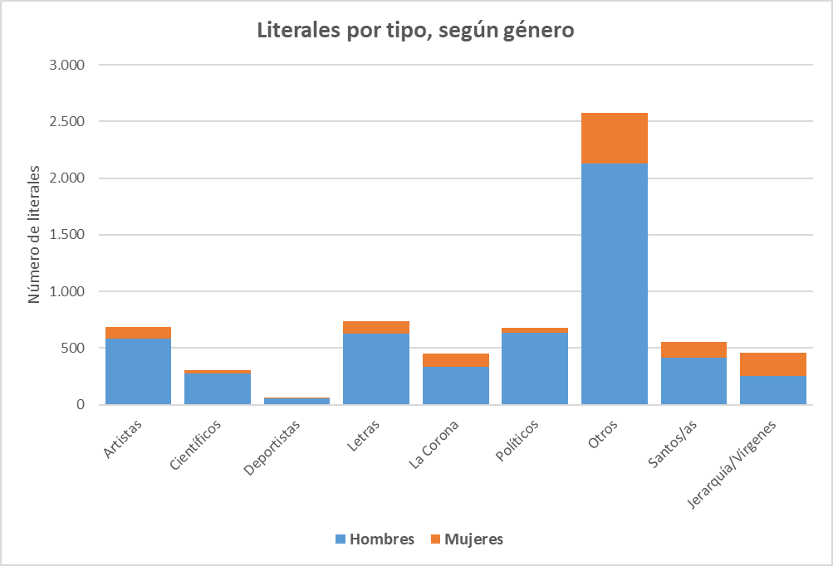
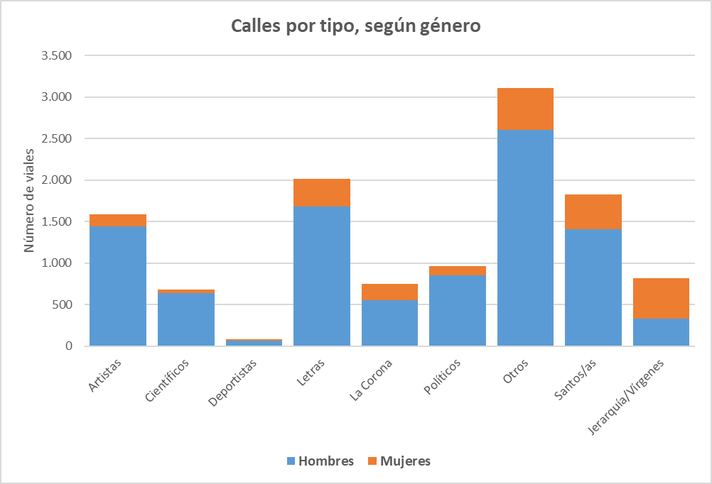
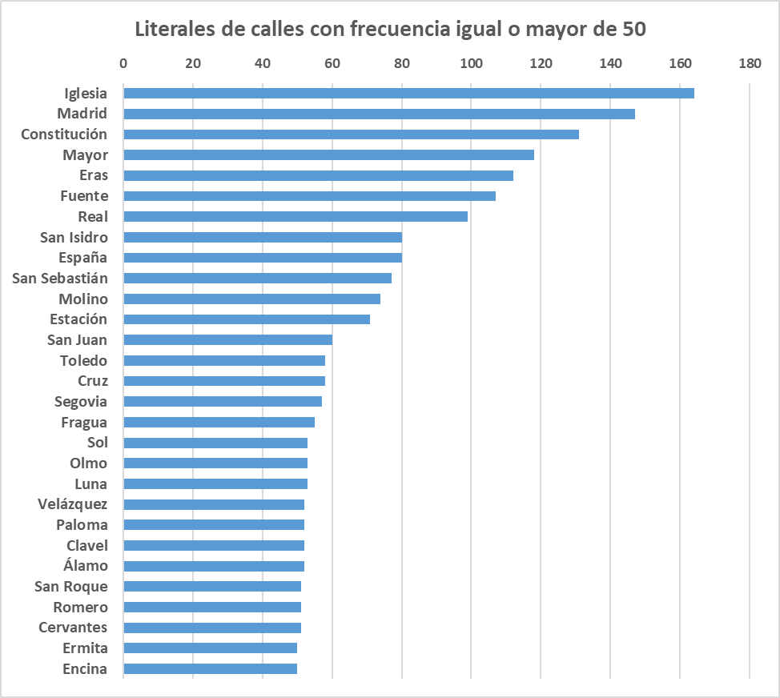
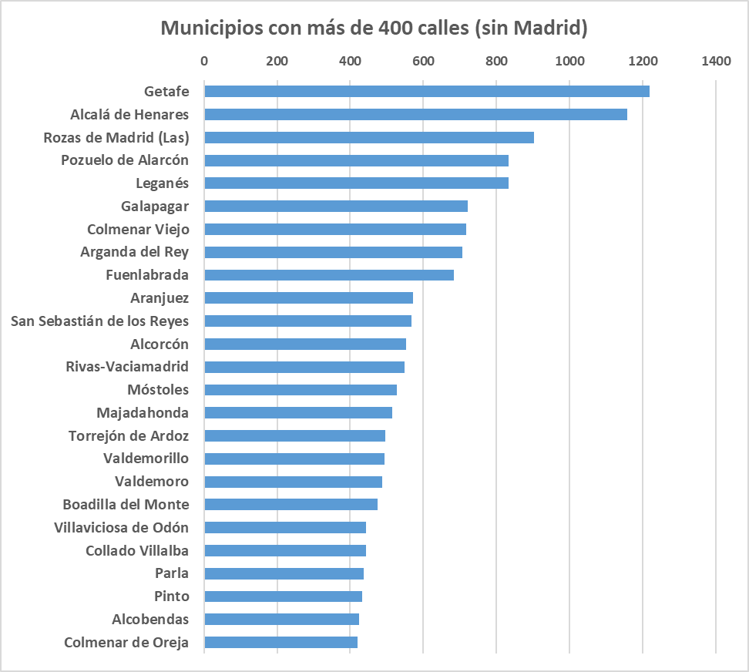
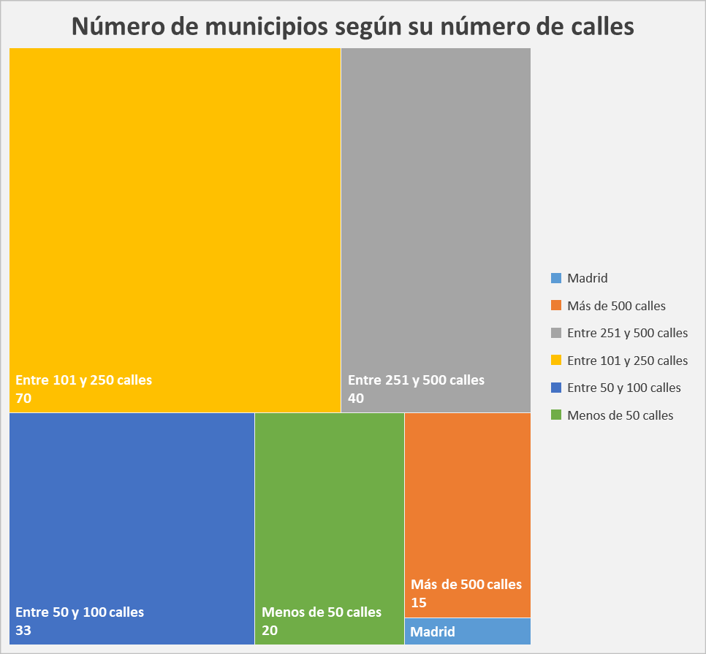
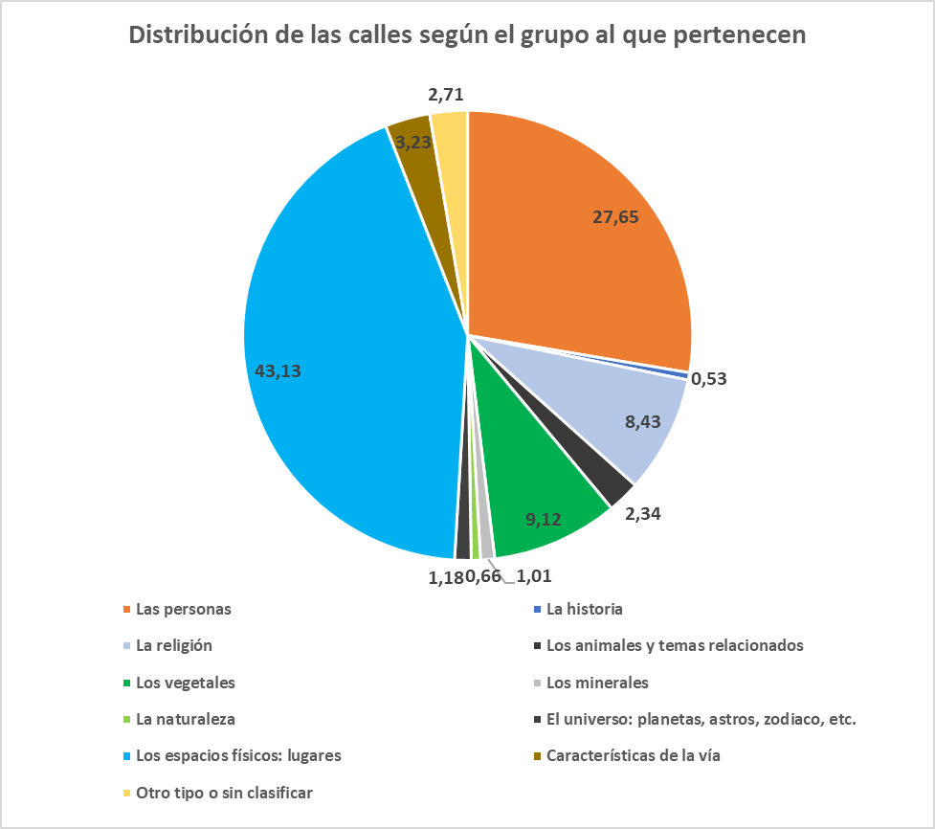
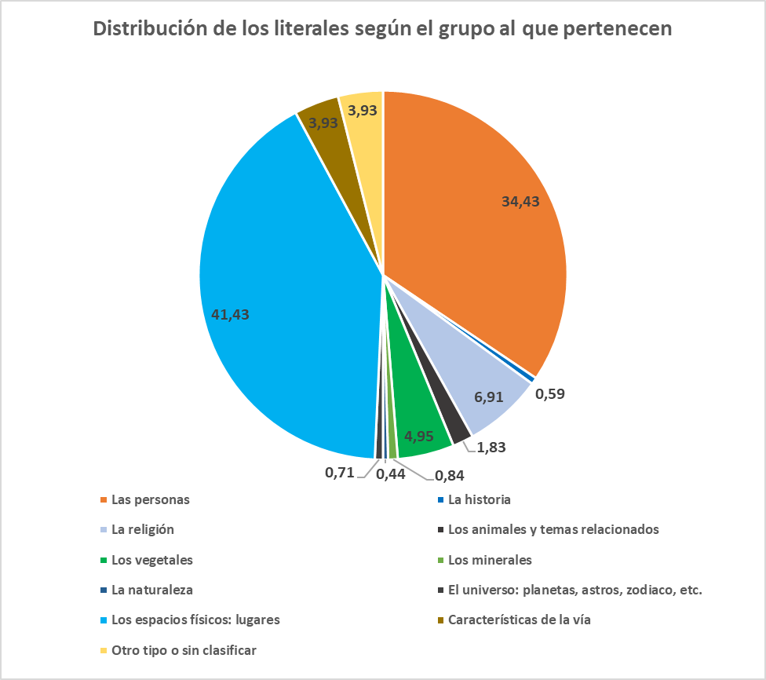
Índice

